Hárok1
 | Zoznam zariadení - špecifikácia

Pre: Obec Nesluša
Kontakt.osoba: p. Ing. Jancová, tel. č.: 0911 470 676, zuzana.jancova@neslusa.sk

Poradové číslo | Názov + popis položky (šxhxv) | MJ | Počet MJ | Cena bez DPH / ks | Celkom spolu bez DPH
1 | 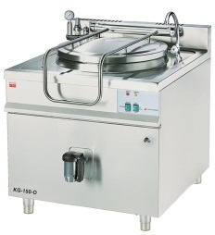 Plynový varný kotol KG 150 - O, rozmer: 900 x 900 x 900 mm napätie: 230 V - ovládanie príkon plyn: 18 kW príkon elektro: 100 W / ovládanie elektronika/ objem: 150 l nepriamy ohrev, doba ohrevu vody: 80 - 90 min. bezpečnostná tlaková armatúra, 2" výpustný ventil manuálne napúšťanie vody vnútorný priemer 600 mm - okrúhly duplikátor, hranatý obal dno duplikátora AISI 316, sitko pred ventil, | ks | 1.00 |  | 0.00 €
2 | 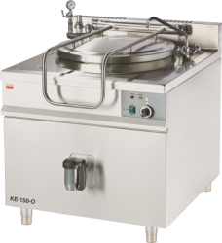 Elektrický varný kotol KE 100 - O, rozmer: 900 x 900 x 900 mm príkon elektro: 12 kW / 400V 3 stupne výkonuý(regulácia 4-8-12 kW) objem: 100 l nepriamy ohrev, doba ohrevu vody: 70 - 80 min. bezpečnostná tlaková armatúra, 2" výpustný ventil manuálne napúšťanie vody vnútorný priemer 600 mm - okrúhly duplikátor, hranatý obal dno duplikátora AISI 316, sitko pred ventil | ks | 1.00 |  | 0.00 €
3 | Pec elektrická PCE 930 SC, rozmer: 900 x 900 x 1710 mm príkon elektro: 3 x 4,1 kW / 400V *bez príslušenstva, *statická + teplovzdušná prídaný ventilátor, 3 vsuvy / sekcia zvuková signalizácia, 60 min. časovač IP 41, kapacita: GN 2/1, rozstup 85 mm horné a dolné teleso, nastaviteľné nohy, celonerezová regulácia teploty: 50 - 320°C, nerezové madlo, výklopné telesá | ks | 1.00 |  | 0.00 €
4 | Gastronádoba GNS 2/1 - 65 (smaltovaná, plná) | ks | 6.00 |  | 0.00 €
5 | Rošt GN 2/1 nerez | ks | 3.00 |  | 0.00 €
6 | 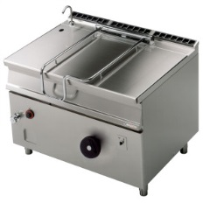 Panva smažiaca el. 120 L; BR 90/120E, rozmer: 1200x900x900mm(šxhxv) príkon elektro: 18kW/400V objem vane: 120 l rozmer dna: 1120x560mm(šxh) prevedenie vane/dna: nerez/teplovodná zliatina sklápanie: ručné mechanické regulácia teploty: 50-300°C prívod vody, hrúbka plechu vrchnej dosky: 2mm | ks | 1.00 |  | 0.00 €
7 | Varidlo plynové SP 90 / 80 G, rozmer: 800x900x900mm(šxhxv) príkon plyn: 24,5kW plynový príkon horákov: 1x3,5kW + 1x5kW + 2x8kW počet horákov: 4ks na otvorenej podstavbe zapaľovanie pilotným plameňom nerezové rošty horákov | ks | 1.00 |  | 0.00 €
8 | 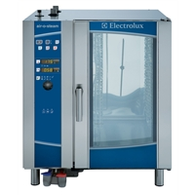 Konvektomat AOS 101 EBA 2, Air-O-Steam level B rozmer: 898x915x1058mm(šxhxv) príkon elektro: 17,5 kW/400V kapacita: 10 x GN1/1 tvorba pary: v bojleri ovládanie: elektronické, teplotná sonda funkcie: horúci vzduch 25-300°C, para 100°C para s nízkou teplotou 25-99°C, prehriata para 101-130°C kombi cyklus 25-250°C, regenerácia 25-250°C Cook&Hold, Eco-delta T pečenie manuálne privlhčenie, nízkoteplotné pečenie, varenie v dvoch fázach s oddeleným nastavením, pauza - odsunutý štart 1/2 otáčky ventilátora, 1/2 výkon ohrevu ovládanie odvetrávacej klapky vypúšťanie generátora pary 4 automatické umývacie programy + 1 poloautomatický meranie a regulácia vlhkosti pomocou technológie BY-PASS rýchle schladenie komory HACCP výstup / monitoring automatická kontrola zavápnenia bojlera súčasné zobrazovanie nastavených a aktuálnych hodnôt teploty / času | ks | 1.00 |  | 0.00 €
9 | Podstavec pod konvektomat SPK, *jednoradový, *so vsuvmi pre GN nerez prevedenie | ks | 1.00 |  | 0.00 €
10 | Sprcha ku konvektomatu DL - 1, sprcha pre umývanie varnej komory konvektomatov hlavica + držiak + hadica 2m | ks | 1.00 |  | 0.00 €
11 | Filter tukový pre 101 el. plyn. | ks | 1.00 |  | 0.00 €
12 | Greasestrip plus 5 L | ks | 1.00 |  | 0.00 €
13 | Clear Dry Classic 5 L | ks | 1.00 |  | 0.00 €
14 | Gastronádoba GNS 1/1 - 65 (smaltovaná, plná) | ks | 5.00 |  | 0.00 €
15 | Gastronádoba GN 1/1 - 65 (nerezová, plná) | ks | 5.00 |  | 0.00 €
16 | Gastronádoba GVO 1/1 - 100 (nerezová, dierovaná) | ks | 5.00 |  | 0.00 €
17 | Škrabka zemiakov ŠKBZ 12 N, rozmer: 700x700x950mm(šxhxv) príkon elektro: 0,6kW/400V produkcia: 200kg/h hmotnosť jednej náplne: 12kg, prevedenie: nerez | ks | 1.00 |  | 0.00 €
18 | Digestor priestorový DP, rozmer: 3600 x 2400 x 450 mm *nerez tukové filtre, *osvetlenie *bez motora, *bez regulátora otáčok *bez vývodu, *bez pripojenia k VZT, nerez prevedenie | ks | 1.00 |  | 0.00 €
19 | Digestor nástenný DN, rozmer: 2300 x 1300 x 450 mm *nerez tukové filtre, *bez osvetlenia *bez motora, *bez regulátora otáčok *bez vývodu, *bez pripojenia k VZT, nerez prevedenie | ks | 1.00 |  | 0.00 €
20 | Vzduchotechnika VZT s príslušenstvom, *ventilátor vonkajší, regulátor otáčok, VZT pozink potrubie *tlmič hluku, spätná klapka, regulačná klapka *výfukový kryt motora, konzola *spojovací a tesniaci materiál *doprava, montáž, zaregulovanie | ks | 1.00 |  | 0.00 €
Cena celkom spolu bez DPH:

 | Technológia kuchyne spolu bez DPH:
 | Doprava, motnáž, zaškolenie personálu:
 | Revízna správa na plyn. zariadenia:
 | Revízna správa na el. zariadenia:
 | Cena celkom spolu bez DPH:
 | Cena celkom spolu s DPH:

